Obsequis Alts Càrrecs
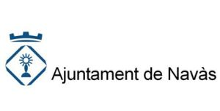

Relació d'Obsequis dels Alts Càrrecs 2021

DATA | ACTE | ENTITAT | OBSEQUI
Octubre | Fira de Tardor | Puntaires | Figureta predicció del temps
Setembre | Adifolk | Conjunt Nacional Albanès de Macedònia del Nord | Barret i mocador tradicional

